상품제안서
드리온 도킹형 LCD 미니 보조배터리 5000mAh | 상품코드: S41335

 |  |  |  |  |  |  | 02-713-8555 | www.synergygift.co.kr
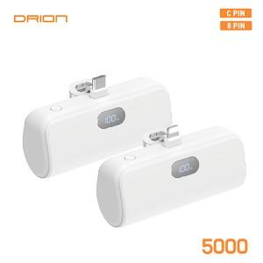

【상세/제작정보】 | <span style="font-size: 14pt;">※ C타입 or 8핀 택1</span><br><br>

【인쇄/포장옵션】 | 레이저, 풀칼라 / 포장지포장

【공급단가】 | 수량 | 50~ | 100~ | 500~ | 1,000~ | 5,000~
*VAT별도 | 단가 | 5,850원 | 5,530원 | 5,260원 | 5,130원 | 5,040원

【상품 URL】 | https://www.synergygift.co.kr:443/src/goods_detail.php?gdno=41335

